Actividades
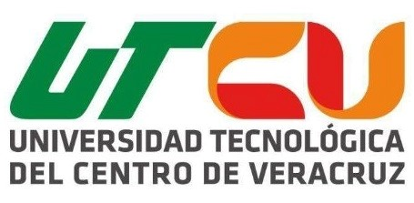 UNIVERSIDAD TECNOLÓGICA DEL CENTRO DE VERACRUZ TECNOLOGÍAS DE LA INFORMACIÓN Y COMUNICACIÓN REDACCIÓN DE ACTIVIDADES

Semana (1 al 15) | Fecha | Actividad | Estatus de la Actividad | Descripción detallada de la actividad | Producto Generado (Anexo) | Responsable | Retroalimentación (Llenado por el profesor)
1 | 2016-09-10 | Reunión con el equipo | Terminado | En la primera reunión se realizo lluvia de ideas para definir el proyecto que se iba a realizar | Documento en word. | Todos los integrantes del equipo
2 | 2016-09-17 | Reunión con el equipo | Terminado | Se propusieron tres ideas y se presentaron a los profesores a travez de borradores | Propuestas y bocetos a papel | Jose Manuel Contreras Ortiz
3 | 2015-09-24 | Reunon con el equipo | Terminado | Healthy-Plant fue aprobada | Documento en word. | Morales Arguello Saraí
4
5
6
7
8
9

11
12
13
14
15
16
17
18
19

20
21

